Labeling Detailコマンド一覧
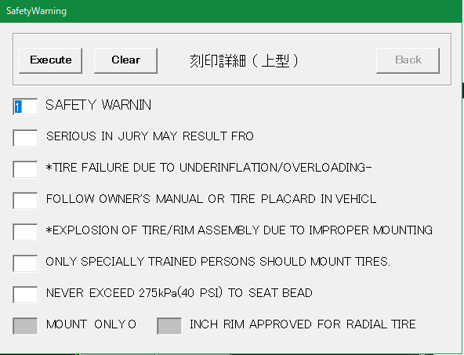
No | 項目 | 現行の設定方法 | 入力例 | 備考
1 | SAFETY WRNIN （左図画面1行目） | 画面上で入力 | 1 | 1～7の数字または空白
2 | 左図画面2行目 | 画面上で入力 |  | 同上
3 | 左図画面3行目 | 画面上で入力 |  | 同上
4 | 左図画面4行目 | 画面上で入力 |  | 同上
5 | 左図画面5行目 | 画面上で入力 |  | 同上
6 | 左図画面6行目 | 画面上で入力 |  | 同上
7 | 左図画面7行目 | 画面上で入力 |  | 同上
8 | MOUNT ONLYO | 画面上で入力 |  | 入力不要な場合あり
9 | インチ数 | 画面上で入力 | 10 | 入力不要な場合あり。 入力できる値に制限あり

Save Drawingコマンド一覧
No | 項目 | 現行の設定方法 | 入力例 | 備考
1 | 新規保存／編集 | 画面上でボタンを選択 |  | 新しく図面登録するか、登録済みの図面情報を編集するかを選択する | No.1の画面
2 | post | 画面上で入力 | P
3 | ID | 画面上で入力 | 4316
4 | Safety | FrameDataコマンドの入力内容 Or 画面上で入力 | A |  | 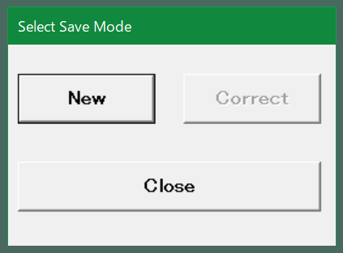
5 | Structure | 同上 | R
6 | Brand | 同上
7 | Tire Type | 同上 | LT
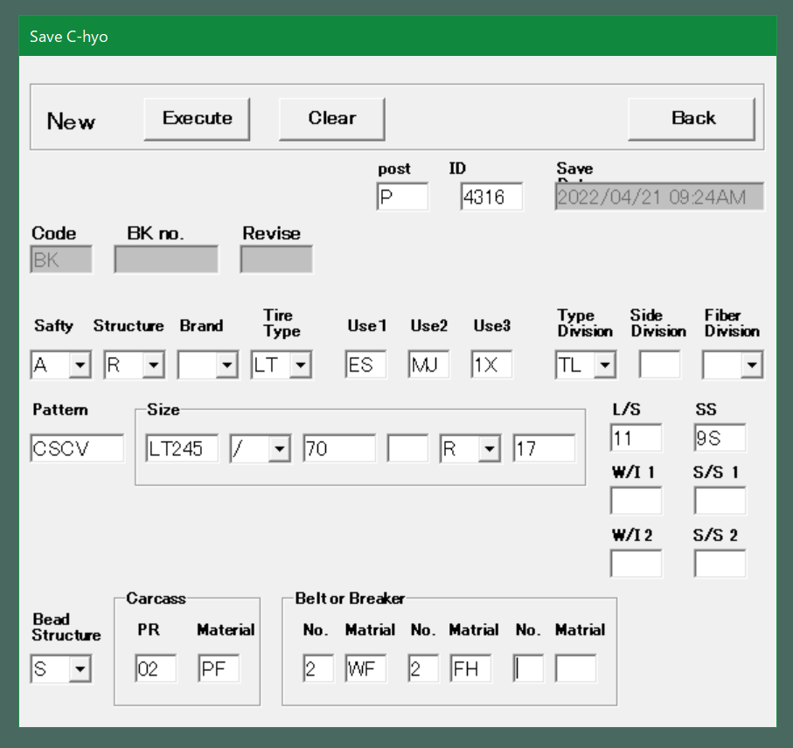
8 | Use1 | 同上 | ES |  | No.2以降の画面
9 | Use2 | 同上 | MJ
10 | Use3 | 同上 | 1X
11 | Type Division | 同上 | TL
12 | Side Division | 同上
13 | Faiber Division | 同上
14 | Pattern | 同上 | CSCV
15 | Size(1) | 画面上で入力 | LT245 | AT-B図面登録時または、FrameDataコマンドで入力している内容（右図赤枠）
16 | Size(2) | 画面上で入力 | / | 同上
17 | Size(3) | 画面上で入力 | 70 | 同上
18 | Size(4) | 画面上で入力 |  | 同上
19 | Size(5) | 画面上で入力 | R | 同上
20 | Size(6) | 画面上で入力 | 17 | 同上
21 | L/S | 画面上で入力 | 11 | 同上
22 | SS | 画面上で入力 | 9S | 同上
23 | W/I 1 | 画面上で入力 |  | 同上？→製品によってプライ表記かロードインデックス表記かが変わる？
24 | S/S 1 | 画面上で入力 |  | 同上？→製品によってプライ表記かロードインデックス表記かが変わる？
25 | W/I 2 | 画面上で入力 |  | 同上？→製品によってプライ表記かロードインデックス表記かが変わる？
26 | S/S 2 | 画面上で入力 |  | 同上？→製品によってプライ表記かロードインデックス表記かが変わる？
27 | Bead Structure | FrameDataコマンドの入力内容 Or 画面上で入力 | S
28 | (Carcass)PR | FrameDataコマンドの入力内容 Or 画面上で入力 | 02
29 | (Carcass)Material | FrameDataコマンドの入力内容 Or 画面上で入力 | PF
30 | (Beltor Breakr) No-1 | FrameDataコマンドの入力内容 Or 画面上で入力 | 2
31 | (Beltor Breakr) Material-1 | FrameDataコマンドの入力内容 Or 画面上で入力 | WF
32 | (Beltor Breakr) No-2 | FrameDataコマンドの入力内容 Or 画面上で入力 | 2
33 | (Beltor Breakr) Material-2 | FrameDataコマンドの入力内容 Or 画面上で入力 | FH
34 | (Beltor Breakr) No-3 | FrameDataコマンドの入力内容 Or 画面上で入力
35 | (Beltor Breakr) Material-3 | FrameDataコマンドの入力内容 Or 画面上で入力

